Casos de prueba
Id | Técnica de prueba | Título / Nombre | Descripción | Precondición | Pasos |  |  | Estado | Evidencia | Fecha | Reportado por
 |  |  |  |  | # | Acción | Resultado esperado
CS - 001 | Caja blanca | Comprobación respuesta del servidor al enviar correo. | Cuando se utiliza la función de enviar correo, el sistema envía una petición al servidor para verificar la entrega del correo. El servidor deberá devolver un mensaje de qué el procedimiento se llevó correctamente. | Con los datos diligenciados (Email title y body) hacer click en submit (funcionalidad envio correo). | 1 | Click en el botón de correo sobre un actor | Se abre la interfaz donde contiene el recuadro de email title y email body | TO DO | 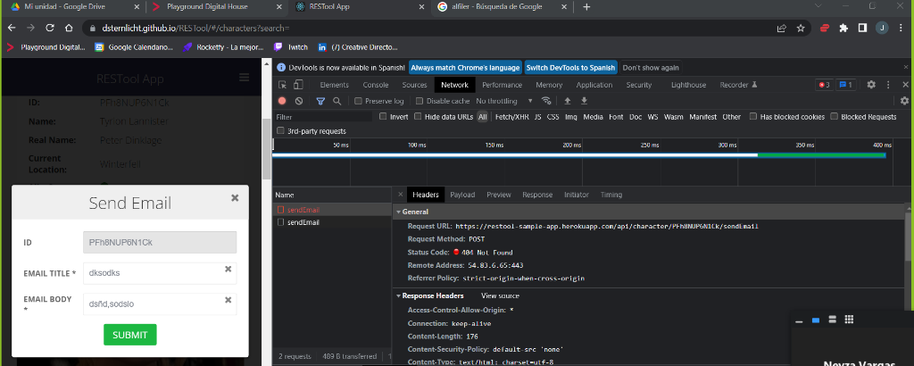 | 2022-04-25 | Equipo 9
 |  |  |  |  | 2 | Escribir la información correspondiente para cada input | Permite escribir sobre el recuadro | TO DO
 |  |  |  |  | 3 | Al darle click a submit, se debe visualizar un mensaje de envío correcto de email con el texto '200 - Email sent' | Se visualiza el error '404 - Not found' | FAIL

Reporte de defectos
Id | Título / Nombre | Descripción | Resultado actual | Resultado esperado | Pasos para reproducción | Evidencia | Estado | Prioridad | Severidad | Reportado Por | Asignado A | Fecha de creación

D - 001 | Titulo nulo al editar empleados | Al momento de editar el perfil de un empleado, el cargo correspondiente puede dejarse en null seleccionando la opción "select". | Perfil puede modificarse y dejar el dato vacío. | Para poder editar requiere asignar un rol que no sea nulo. | 1. Ingresar a la página https://dsternlicht.github.io/RES Tool/ 2. Hacer clic en la opción ‘Employees’ en el menú lateral izquierdo. 3. Hacer clic en el ícono Editar de un Employee 4. Desplegar la lista del campo Job Titles 5. Seleccionar la primera opción ‘--Select--’’ 6. Hacer clic en Submit | 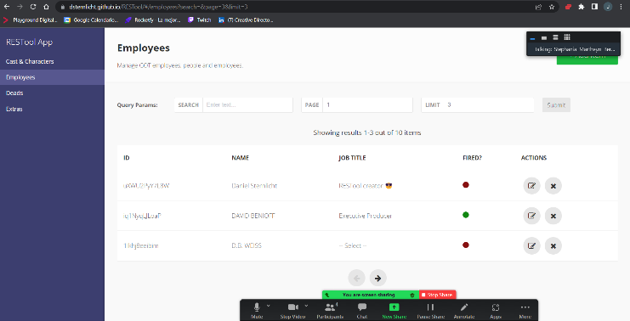 | Reviewed | Medio | Medio | Equipo 9 | Equipo Developing | 2022-04-25

